生產管理報表 6-1
生產管理報表

（６）人時生產性前幾名品項

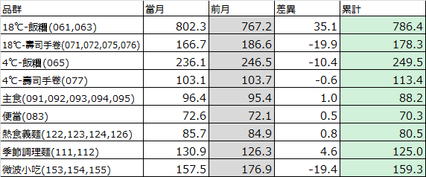
品群 | 1 | 2 | 3 | 4 | 5 | 6 | 7 | 8 | 9
 | 18℃-飯糰 | 18℃-壽司手卷 | 4℃-飯糰 | 4℃-壽司手卷 | 主食 | 便當 | 熱食義麵 | 季節調理麵 | 微波小吃
品群 |  | 排名 | 商品名 |  |  | 人數 | 產能 | 人時生產性 | 前週比 | 主要原因&對策
1 | 18℃-飯糰 | 1 | 經典肉鬆飯糰 |  |  | 3 | 3228 | 1076 | ▲ | 對比上月差異小
 |  | 2 | 山葵章魚飯糰 |  |  | 3 | 3203 | 1068 | ▲
 |  | 3 | 黑胡椒洋蔥豬飯糰 |  |  | 3 | 3202 | 1067 | － | 5/12新品，為GKK包裝單餡飯糰，產能及人時生產性高
 |  | 4 | 鮪魚飯糰 |  |  | 3 | 3199 | 1066 | －
 |  | 5 | 蔬食鮪魚飯糰 |  |  | 3 | 3198 | 1066 | ▼ | 對比上月差異小
 |  | ▼1 | 二配溏心蛋五目飯糰 |  |  | 12 | 1324 | 108 | －
 |  | ▼2 | 二配兩粒飯糰(鮪魚.焦糖鮭魚) |  |  | 12 | 1443 | 120 | －
 |  | ▼3 | 二配芝麻香鬆飯糰 |  |  | 4 | 2782 | 696 | ▼ | 對比上月差異小
 |  | ▼4 | 碳烤燒肉飯飯糰(區) |  |  | 4 | 2803 | 701 | －
 |  | ▼5 | 煙燻培根飯糰(區) |  |  | 4 | 2816 | 704 | －
品群 |  | 排名 | 商品名 |  |  | 人數 | 產能 | 人時生產性 | 前週比 | 主要原因&對策
2 | 18℃-壽司手卷 | 1 | 鮭鮪海饌雙手卷 |  |  | 12 | 1821 | 150 | －
 |  | 2 | 經典人氣雙手卷 |  |  | 12 | 1787 | 147 | －
 |  | 3 | 長野稻荷壽司 |  |  | 10 | 1371 | 137 | －
 |  | 4
 |  | 5
 |  | ▼1
 |  | ▼2
 |  | ▼3
 |  | ▼4
 |  | ▼5
▲18℃-飯糰：人時性對比前月下降18.8(793.9→775.1)，主因為3/16與3/30皆有上市圓型飯糰商品，須手工組裝後再入伺服包裝機包裝，使用人數較多，產能及人時生產性較低，故對比前月下降。
▲18℃-壽司手卷：人時性對比前月下降11(188.9→177.9)，主因為3/3與3/17皆有上市脆捲商品，需手工包裝，使用人數較多，產能及人時生產性較低，故對比前月下降。

